상품제안서
[독판컬러인쇄]홍보용각티슈 | 상품코드: F19646

 |  |  |  |  |  |  | 02-412-0044 | www.easy1.co.kr
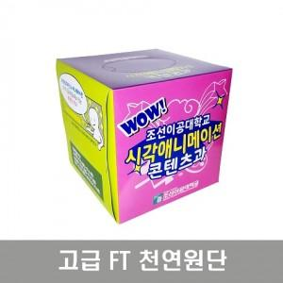

【상세/제작정보】 | - 비닐포장 가능, 금액 별도문의

【인쇄/포장옵션】 | 풀칼라 / 포장불가능

【공급단가】 | 수량 | 1,000~ | 3,000~ | 5,000~ | 10,000~ | 30,000~
*VAT별도 | 50매 | 980원 | 940원 | 910원 | 880원 | 850원
 | 70매 | 1,050원 | 1,010원 | 980원 | 940원 | 910원
 | 100매 | 1,140원 | 1,100원 | 1,060원 | 1,020원 | 980원

【상품 URL】 | https://dev.easy1.co.kr:443/src/goods_detail.php?gdno=19646

